선행연구
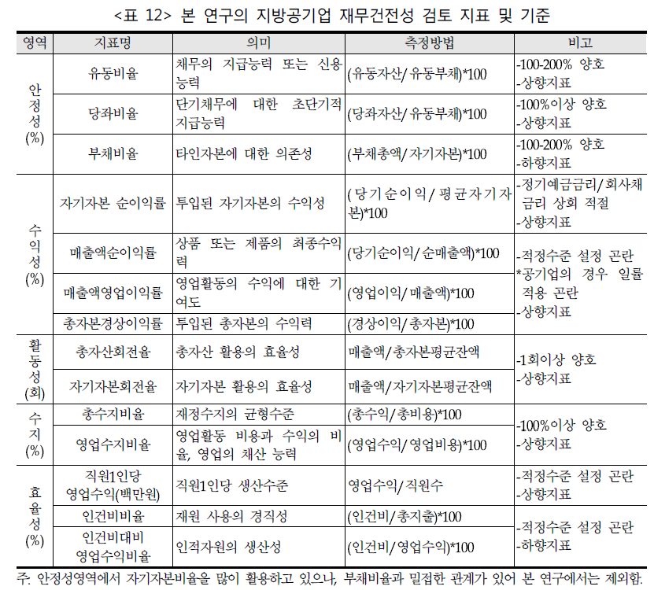
예상논제 | 코로나 이후의 부채와 경영성과의 관계는 어떻게 달라졌는가?
원구환 | 대상 1997 이후 총부채/유동부채/고정부채
2015 | 독립변수 |  |  | 종속변수 | 당기순이익
 | 총부채 | 유동부채 | 고정부채 | 경영성과 | 전체 | 직접 | 간접 | 부의 관계
 |  |  |  | 경영형태별 | 상수도 | 하수도 |  | 부채를 줄여야 한다. 끝.

정재진
전지성 |  |  |  |  |  |  | 부채비율을 사용
2015

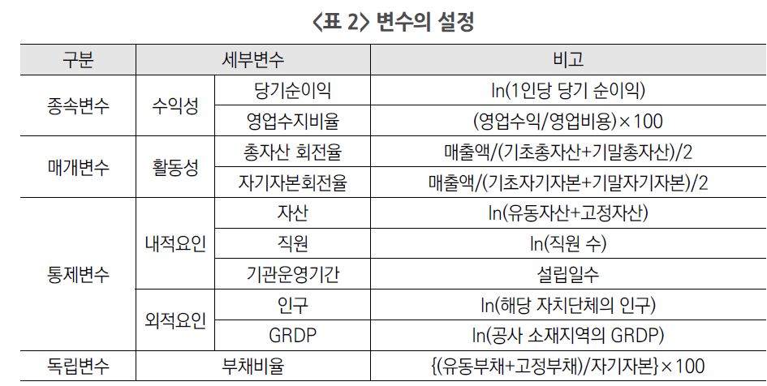

이남국

부채비율
 | 2017 | 2018 | 2019 | 2020
count | 376 | 379 | 384 | 392
mean | 68.955558511 | 79.694775726 | 92.33478125 | 122.69576276
std | 197.41999137 | 294.98493445 | 456.41798519 | 986.96562019
min | -30.34 | 0 | 0 | -23.53
25% | 0.2275 | 0.23 | 0.26 | 0.1875
50% | 8.25 | 6 | 4.675 | 3.95
75% | 62.49 | 64.53 | 59.02 | 59.965
max | 2371 | 4172.54 | 6533.09 | 18892

 | 비수도권 | 수도권
count | 949 | 582
mean | 65.972031612 | 132.43547595
std | 284.88038597 | 860.55457107
min | -30.34 | 0
25% | 0.2 | 0.27
50% | 3.46 | 9.35
75% | 38.94 | 99.7625
max | 6533.09 | 18892

 | 강원도 | 경기도 | 경상남도 | 경상북도 | 광주광역시 | 대구광역시 | 대전광역시 | 부산광역시 | 서울특별시 | 세종특별자치시 | 울산광역시 | 인천광역시 | 전라남도 | 전라북도 | 제주특별자치도 | 충청남도 | 충청북도
mean | 35.510847458 | 79.69619603 | 78.525833333 | 108.13134752 | 60.812083333 | 31.068333333 | 57.56 | 99.3290625 | 306.37894309 | 63.185 | 221.48833333 | 129.91553571 | 105.56081928 | 24.907341772 | 43.499565217 | 27.82177305 | 42.339880952
std | 132.45988047 | 425.68299869 | 308.99453823 | 290.06088565 | 97.352107589 | 50.817757481 | 57.583291295 | 208.51001275 | 1696.9008925 | 89.35192517 | 217.28541726 | 152.4760137 | 730.19610965 | 36.675225681 | 47.316005122 | 60.027506234 | 86.127687773
min | -23.53 | 0 | 0 | 0 | 0.84 | 0.26 | 2.79 | 0 | 0.08 | 0.02 | 1 | 0.75 | 0 | 0 | 2.31 | -30.34 | 0
25% | 0.095 | 0.11 | 0.2275 | 0.09 | 1.635 | 1.465 | 3.8275 | 0.915 | 60.26 | 0.21 | 22.9 | 15.4225 | 0.02 | 0.345 | 12.57 | 0.07 | 0.5925
50% | 0.88 | 0.79 | 3.685 | 4.73 | 12.75 | 10.705 | 36.16 | 14.385 | 110.3 | 13.71 | 221 | 90.5 | 0.2 | 12.83 | 28.33 | 0.92 | 13.545
75% | 18.3125 | 21.67 | 39.77 | 81.79 | 105.0775 | 37.7375 | 122.6875 | 44.1475 | 198.635 | 98.925 | 313.25 | 171.3525 | 16.585 | 31.765 | 46.655 | 21.38 | 44.6425
max | 1257.92 | 5553.17 | 2728 | 1886.37 | 382.94 | 192.62 | 147.21 | 649.71 | 18892 | 259 | 782 | 609.76 | 6533.09 | 164.38 | 193.29 | 309.75 | 657.35

 |  | ==============================================================================
 |  | coef std err t P>|t| [0.025 0.975]
 |  | ------------------------------------------------------------------------------
 |  | Intercept 91.9129 14.784 6.217 0.000 62.913 120.913
 |  | 당기순이익 0.0002 0.000 0.597 0.551 -0.000 0.001
 |  | ==============================================================================
 |  | Omnibus: 3757.769 Durbin-Watson: 1.670
 |  | Prob(Omnibus): 0.000 Jarque-Bera (JB): 36540484.663
 |  | Skew: 24.777 Prob(JB): 0.00
 |  | Kurtosis: 758.218 Cond. No. 4.83e+04
 |  | ==============================================================================
 |  | 기타공사 경상수지 비율 |  |  |  | 기타공사 영업수지 비율 |  |  |  | 도시철도공사 경상수지 비율 |  |  |  |  | 도시철도공사 영업수지 비율
 |  |  | 비수도권 | 수도권 |  |  | 비수도권 | 수도권 |  |  | 비수도권 | 수도권 |  |  | 비수도권 | 수도권
 |  | count | 60 | 97 |  | count | 60 | 97 |  | count | 12 | 8 |  | count | 12 | 8
 |  | mean | 103.01916667 | 203.70938144 |  | mean | 98.912833333 | 96.922371134 |  | mean | 67.069166667 | 69.03875 |  | mean | 37.355833333 | 61.45875
 |  | std | 21.435334704 | 1029.4777265 |  | std | 24.403515591 | 21.062919866 |  | std | 6.4507158987 | 9.0125712797 |  | std | 10.091026129 | 14.91440477
 |  | min | 52.27 | -18.02 |  | min | 44.87 | -18.02 |  | min | 56.71 | 57.81 |  | min | 23.17 | 41.21
 |  | 25% | 94.39 | 98.17 |  | 25% | 89.745 | 97.66 |  | 25% | 63.5125 | 63.2525 |  | 25% | 27.795 | 51.815
 |  | 50% | 100.36 | 100.28 |  | 50% | 98.215 | 100 |  | 50% | 65.79 | 66.695 |  | 50% | 38.895 | 55.87
 |  | 75% | 106.135 | 105.44 |  | 75% | 103.54 | 101.37 |  | 75% | 71.09 | 78.24 |  | 75% | 46.925 | 77.9325
 |  | max | 185.73 | 10232 |  | max | 181.66 | 159 |  | max | 77 | 80 |  | max | 48.37 | 79.01

